úvod-LB
Veřejná zakázka

Správa a údržba dopravního značení - závady

Část B

Oblast Praha – levý břeh

POLOŽKOVÝ CENÍK

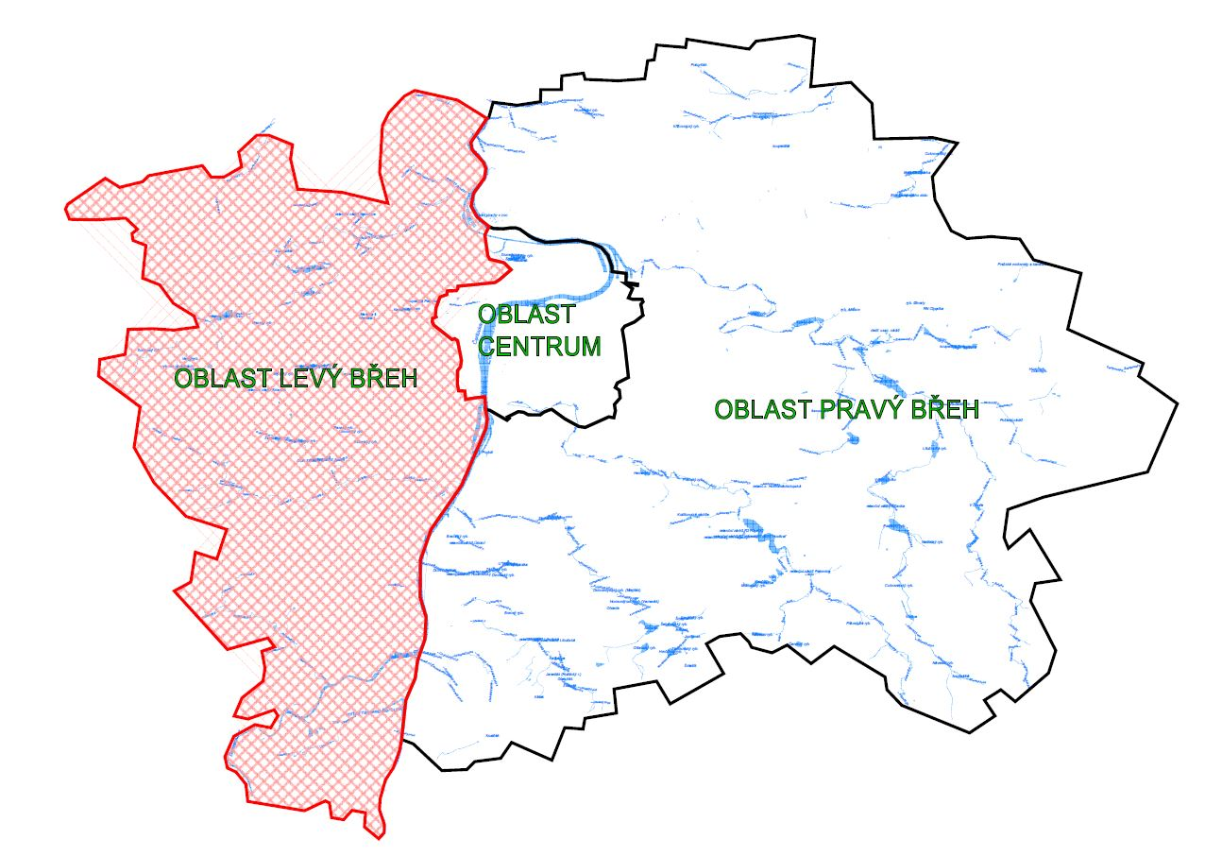

 | Specifikace a počty objektů DZ - oblast levý břeh
 | svislé dopravní značení | ks | 29883
 | dopravně bezpečnostní zařízení | ks | 836
 | vodorovné dopravní značení | m² | 240500

SDZ+DBZ
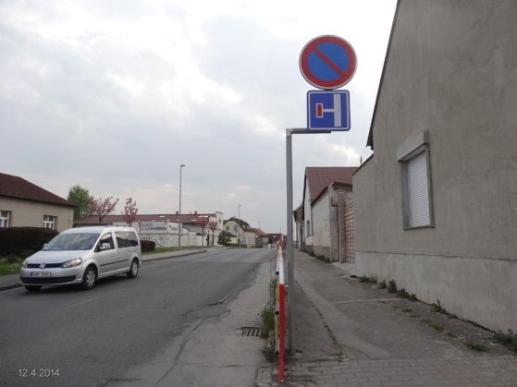
Poř.č. | SVISLÉ DOPRAVNÍ ZNAČKY VÝSTRAŽNÉ (SKUPINA A) | příloha č. | rozměr (mm) | TJ | Kč / ks v provedení FeZn plech, na zadní straně dvojitý ohyb, reflexní folie:
 |  |  |  |  | cena
1 | A1 - A30, A33,A34 (folie R1) |  | 700 | ks
2 |  |  | 900 | ks
3 |  |  | 1250 | ks
4 | A1 - A30, A33,A34 (folie R2) |  | 700 | ks
5 |  |  | 900 | ks
6 |  |  | 1250 | ks
7 | A1 - A30, A33,A34 (folie R3) |  | 700 | ks
8 |  |  | 900 | ks
9 |  |  | 1250 | ks
10 | A31a - A31c (folie R1) |  | 400/1200 | ks
11 | A31a - A31c (folie R2) |  | 400/1200 | ks
12 | A31a - A31c (folie R3) |  | 400/1200 | ks
13 | A32a (folie R1) |  | 700/90 | ks
14 |  |  | 1385/125 | ks
15 | A32a (folie R2) |  | 700/90 | ks
16 |  |  | 1385/125 | ks
17 | A32a (folie R3) |  | 700/90 | ks
18 |  |  | 1385/125 | ks
19 | A32b (folie R1) |  | 700/90 | ks
20 |  |  | 1385/125 | ks
21 | A32b (folie R2) |  | 700/90 | ks
22 |  |  | 1385/125 | ks
23 | A32b (folie R3) |  | 700/90 | ks
24 |  |  | 1385/125 | ks
Poř.č. | SVISLÉ DOPRAVNÍ ZNAČKY UPRAVUJÍCÍ PŘEDNOST (SKUPINA P) | příloha č. | rozměr (mm) | TJ | Kč / ks v provedení FeZn plech, na zadní straně dvojitý ohyb, reflexní folie:
 |  |  |  |  | cena
25 | P1 (folie R1) |  | 700 | ks
26 |  |  | 900 | ks
27 |  |  | 1250 | ks
28 | P1 (folie R2) |  | 700 | ks
29 |  |  | 900 | ks
30 |  |  | 1250 | ks
31 | P1 (folie R3) |  | 700 | ks
32 |  |  | 900 | ks
33 |  |  | 1250 | ks
34 | P2, P3 (folie R1) |  | 500/500 | ks
35 |  |  | 750/750 | ks
36 | P2, P3 (folie R2) |  | 500/500 | ks
37 |  |  | 750/750 | ks
38 | P2, P3 (folie R3) |  | 500/500 | ks
39 |  |  | 750/750 | ks
40 | P4 (folie R1) |  | 900 | ks
41 |  |  | 1250 | ks
42 | P4 (folie R2) |  | 900 | ks
43 |  |  | 1250 | ks
44 | P4 (folie R3) |  | 900 | ks
45 |  |  | 1250 | ks
46 | P5 (folie R1) |  | 900+500 | ks
47 |  |  | 1250+750 | ks
48 | P5 (folie R2) |  | 900+500 | ks
49 |  |  | 1250+750 | ks
50 | P5 (folie R3) |  | 900+500 | ks
51 |  |  | 1250+750 | ks
52 | P6 (folie R1) |  | Ø 700 | ks
53 |  |  | Ø 900 | ks
54 | P6 (folie R2) |  | Ø 700 | ks
55 |  |  | Ø 900 | ks
56 | P6 (folie R3) |  | Ø 700 | ks
57 |  |  | Ø 900 | ks
58 | P7 (folie R1) |  | Ø 500 | ks
59 |  |  | Ø 700 | ks
60 |  |  | Ø 900 | ks
61 | P7 (folie R2) |  | Ø 500 | ks
62 |  |  | Ø 700 | ks
63 |  |  | Ø 900 | ks
64 | P7 (folie R3) |  | Ø 500 | ks
65 |  |  | Ø 700 | ks
66 |  |  | Ø 900 | ks
67 | P8 (folie R1) |  | 500/500 | ks
68 |  |  | 750/750 | ks
69 | P8 (folie R2) |  | 500/500 | ks
70 |  |  | 750/750 | ks
71 | P8 (folie R3) |  | 500/500 | ks
72 |  |  | 750/750 | ks
Poř.č. | SVISLÉ DOPRAVNÍ ZNAČKY ZÁKAZOVÉ (SKUPINA B) | příloha č. | rozměr (mm) | TJ | Kč / ks v provedení FeZn plech, na zadní straně dvojitý ohyb, reflexní folie:
 |  |  |  |  | cena
73 | B1 - B34 (folie R1) |  | Ø 500 | ks
74 |  |  | Ø 700 | ks
75 |  |  | Ø 900 | ks
76 | B1 - B34 (folie R2) |  | Ø 500 | ks
77 |  |  | Ø 700 | ks
78 |  |  | Ø 900 | ks
79 | B1 - B34 (folie R3) |  | Ø 500 | ks
80 |  |  | Ø 700 | ks
81 |  |  | Ø 900 | ks
Poř.č. | SVISLÉ DOPRAVNÍ ZNAČKY PŘÍKAZOVÉVÉ (SKUPINA C) | příloha č. | rozměr (mm) | TJ | Kč / ks v provedení FeZn plech, na zadní straně dvojitý ohyb, reflexní folie:
 |  |  |  |  | cena
82 | C1 - C15b (folie R1) |  | Ø 500 | ks
83 |  |  | Ø 700 | ks
84 |  |  | Ø 900 | ks
85 | C1 - C15b (folie R2) |  | Ø 500 | ks
86 |  |  | Ø 700 | ks
87 |  |  | Ø 900 | ks
88 | C1 - C15b (folie R3) |  | Ø 500 | ks
89 |  |  | Ø 700 | ks
90 |  |  | Ø 900 | ks
Poř.č. | SVISLÉ DOPRAVNÍ ZNAČKY INFORMATIVNÍ ZÓNOVÉ (SKUPINA IZ) | příloha č. | rozměr (mm) | TJ | Kč / ks v provedení FeZn plech, na zadní straně dvojitý ohyb, reflexní folie:
 |  |  |  |  | cena
91 | IZ1a - IZ2b (folie R1) |  | 1000/1000 | ks
92 | IZ1a - IZ2b (folie R2) |  | 1000/1000 | ks
93 | IZ1a - IZ2b (folie R3) |  | 1000/1000 | ks
94 | IZ3a, IZ3b (folie R1) |  | 500/700 | ks
95 |  |  | 1000/1500 | ks
96 | IZ3a, IZ3b (folie R2) |  | 500/700 | ks
97 |  |  | 1000/1500 | ks

98 | IZ3a, IZ3b (folie R3) |  | 500/700 | ks
99 |  |  | 1000/1500 | ks
100 | IZ4a - IZ4d (folie R1) |  | 1000/500 | ks
101 |  |  | 1000/650 | ks
102 | IZ4a - IZ4d (folie R2) |  | 1000/500 | ks
103 |  |  | 1000/650 | ks
104 | IZ4a - IZ4d (folie R3) |  | 1000/500 | ks
105 |  |  | 1000/650 | ks
106 | IZ5a, IZ5b (folie R1) |  | 1000/750 | ks
107 | IZ5a, IZ5b (folie R2) |  | 1000/750 | ks
108 | IZ5a, IZ5b (folie R3) |  | 1000/750 | ks
109 | IZ6a - IZ7b (folie R1) |  | 750/1000 | ks
110 |  |  | 1000/1500 | ks
111 | IZ6a - IZ7b (folie R2) |  | 750/1000 | ks
112 |  |  | 1000/1500 | ks
113 | IZ6a - IZ7b (folie R3) |  | 750/1000 | ks
114 |  |  | 1000/1500 | ks
115 | IZ8a, IZ8b (folie R1) |  | 750/1000 | ks
116 |  |  | 1000/1000 | ks
117 |  |  | 1000/1500 | ks
118 | IZ8a, IZ8b (folie R2) |  | 750/1000 | ks
119 |  |  | 1000/1000 | ks
120 |  |  | 1000/1500 | ks
121 | IZ8a, IZ8b (folie R3) |  | 750/1000 | ks
122 |  |  | 1000/1000 | ks
123 |  |  | 1000/1500 | ks
124 | IZ9a, IZ9b (folie R1) |  | 750/750 | ks
125 |  |  | 1000/1000 | ks
126 | IZ9a, IZ9b (folie R2) |  | 750/750 | ks
127 |  |  | 1000/1000 | ks
128 | IZ9a, IZ9b (folie R3) |  | 750/750 | ks
129 |  |  | 1000/1000 | ks
Poř.č. | SVISLÉ DOPRAVNÍ ZNAČKY INFORMATIVNÍ PROVOZNÍ (SKUPINA IP) | příloha č. | rozměr (mm) | TJ | Kč / ks v provedení FeZn plech, na zadní straně dvojitý ohyb, reflexní folie:
 |  |  |  |  | cena
130 | IP1a-IP3, IP4b-IP7, IP10a, IP10b (folie R1) |  | 500/500 | ks
131 |  |  | 750/750 | ks
132 | IP1a-IP3, IP4b-IP7, IP10a, IP10b (folie R2) |  | 500/500 | ks
133 |  |  | 750/750 | ks
134 | IP1a-IP3, IP4b-IP7, IP10a, IP10b (folie R3) |  | 500/500 | ks
135 |  |  | 750/750 | ks
136 | IP4a (folie R1) |  | 800/300 | ks
137 | IP4a (folie R2) |  | 800/300 | ks
138 | IP4a (folie R3) |  | 800/300 | ks
139 | IP8a-IP9, IP11a-IP13e (folie R1) |  | 500/700 | ks
140 |  |  | 750/1000 | ks
141 |  |  | 1000/1500 | ks
142 | IP8a-IP9, IP11a-IP13e (folie R2) |  | 500/700 | ks
143 |  |  | 750/1000 | ks
144 |  |  | 1000/1500 | ks
145 | IP8a-IP9, IP11a-IP13e (folie R3) |  | 500/700 | ks
146 |  |  | 750/1000 | ks
147 |  |  | 1000/1500 | ks
148 | IP16-IP21 (folie R1) |  | 750/1000 | ks
149 |  |  | 1000/1500 | ks
150 |  |  | 1500/1500 | ks

151 | IP16-IP21 (folie R2) |  | 750/1000 | ks
152 |  |  | 1000/1500 | ks
153 |  |  | 1500/1500 | ks
154 | IP16-IP21 (folie R3) |  | 750/1000 | ks
155 |  |  | 1000/1500 | ks
156 |  |  | 1500/1500 | ks
157 | IP22-IP24, IP29, IP31a-IP32 (folie R1) |  | 1000/1500 | ks
158 | IP22-IP24, IP29, IP31a-IP32 (folie R2) |  | 1000/1500 | ks
159 | IP22-IP24, IP29, IP31a-IP32 (folie R3) |  | 1000/1500 | ks
160 | IP30 (folie R1) |  | 1000/1000 | ks
161 | IP30 (folie R2) |  | 1000/1000 | ks
162 | IP30 (folie R3) |  | 1000/1000 | ks
Poř.č. | SVISLÉ DOPRAVNÍ ZNAČKY INFORMATIVNÍ SMĚROVÉ (SKUPINA IS) | příloha č. | rozměr (mm) | TJ | Kč / ks v provedení FeZn plech, na zadní straně dvojitý ohyb, reflexní folie:
 |  |  |  |  | cena
163 | IS1a, IS1d, IS2a, IS3a, IS4a, IS5(a) směr rovně, vč. šipky (folie R1) |  | 1100/330 | ks
164 |  |  | 1300/330 | ks
165 |  |  | 1500/330 | ks
166 |  |  | 1800/330 | ks

167 | IS1a, IS1d, IS2a, IS3a, IS4a, IS5(a) směr rovně, vč. šipky (folie R2) |  | 1100/330 | ks
168 |  |  | 1300/330 | ks
169 |  |  | 1500/330 | ks
170 |  |  | 1800/330 | ks
171 | IS1a, IS1d, IS2a, IS3a, IS4a, IS5(a) směr rovně, vč. šipky (folie R3) |  | 1100/330 | ks
172 |  |  | 1300/330 | ks
173 |  |  | 1500/330 | ks
174 |  |  | 1800/330 | ks
175 | IS1a, IS1d, IS2a, IS3a, IS4a, IS5(a) směr rovně (dva cíle), vč. šipky (folie R1) |  | 1100/500 | ks
176 |  |  | 1300/500 | ks
177 |  |  | 1500/500 | ks
178 |  |  | 1800/500 | ks
179 | IS1a, IS1d, IS2a, IS3a, IS4a, IS5(a) směr rovně (dva cíle), vč. šipky (folie R2) |  | 1100/500 | ks
180 |  |  | 1300/500 | ks
181 |  |  | 1500/500 | ks
182 |  |  | 1800/500 | ks
183 | IS1a, IS1d, IS2a, IS3a, IS4a, IS5(a) směr rovně (dva cíle), vč. šipky (folie R3) |  | 1100/500 | ks
184 |  |  | 1300/500 | ks
185 |  |  | 1500/500 | ks
186 |  |  | 1800/500 | ks
187 | IS1a, IS1d, IS2a, IS3a, IS4a, IS5(a) směr rovně, deska bez šipky (folie R1) |  | 1100/330 | ks
188 |  |  | 1300/330 | ks
189 |  |  | 1500/330 | ks
190 |  |  | 1800/330 | ks
191 | IS1a, IS1d, IS2a, IS3a, IS4a, IS5(a) směr rovně, deska bez šipky (folie R2) |  | 1100/330 | ks
192 |  |  | 1300/330 | ks
193 |  |  | 1500/330 | ks
194 |  |  | 1800/330 | ks
195 | IS1a, IS1d, IS2a, IS3a, IS4a, IS5(a) směr rovně, deska bez šipky (folie R3) |  | 1100/330 | ks
196 |  |  | 1300/330 | ks
197 |  |  | 1500/330 | ks
198 |  |  | 1800/330 | ks
199 | IS1a, IS1d, IS2a, IS3a, IS4a, IS5(a) směr rovně, deska bez šipky dva cíle (folie R1) |  | 1100/500 | ks
200 |  |  | 1300/500 | ks
201 |  |  | 1500/500 | ks
202 |  |  | 1800/500 | ks

203 | IS1a, IS1d, IS2a, IS3a, IS4a, IS5(a) směr rovně, deska bez šipky dva cíle (folie R2) |  | 1100/500 | ks
204 |  |  | 1300/500 | ks
205 |  |  | 1500/500 | ks
206 |  |  | 1800/500 | ks
207 | IS1a, IS1d, IS2a, IS3a, IS4a, IS5(a) směr rovně, deska bez šipky dva cíle (folie R3) |  | 1100/500 | ks
208 |  |  | 1300/500 | ks
209 |  |  | 1500/500 | ks
210 |  |  | 1800/500 | ks
211 | IS1b, IS1c, IS1e, IS1f, IS2b, IS2c, IS2e, IS2f, IS3b, IS3c, IS4b, IS4c, IS5(b), IS4)c) směr vlevo nebo vpravo (folie R1) |  | 1350/330 | ks
212 |  |  | 1550/330 | ks
213 |  |  | 1750/330 | ks
214 |  |  | 2050/330 | ks
215 | IS1b, IS1c, IS1e, IS1f, IS2b, IS2c, IS2e, IS2f, IS3b, IS3c, IS4b, IS4c, IS5(b), IS4)c) směr vlevo nebo vpravo (folie R2) |  | 1350/330 | ks
216 |  |  | 1550/330 | ks
217 |  |  | 1750/330 | ks
218 |  |  | 2050/330 | ks
219 | IS1b, IS1c, IS1e, IS1f, IS2b, IS2c, IS2e, IS2f, IS3b, IS3c, IS4b, IS4c, IS5(b), IS4)c) směr vlevo nebo vpravo (folie R3) |  | 1350/330 | ks
220 |  |  | 1550/330 | ks
221 |  |  | 1750/330 | ks
222 |  |  | 2050/330 | ks
223 | IS1b, IS1c, IS1e, IS1f, IS2b, IS2c, IS2e, IS2f, IS3b, IS3c, IS4b, IS4c, IS5(b), IS4)c) směr vlevo nebo vpravo, dva cíle (folie R1) |  | 1350/500 | ks
224 |  |  | 1550/500 | ks
225 |  |  | 1750/500 | ks
226 |  |  | 2050/500 | ks
227 | IS1b, IS1c, IS1e, IS1f, IS2b, IS2c, IS2e, IS2f, IS3b, IS3c, IS4b, IS4c, IS5(b), IS4)c) směr vlevo nebo vpravo, dva cíle (folie R2) |  | 1350/500 | ks
228 |  |  | 1550/500 | ks
229 |  |  | 1750/500 | ks
230 |  |  | 2050/500 | ks

231 | IS1b, IS1c, IS1e, IS1f, IS2b, IS2c, IS2e, IS2f, IS3b, IS3c, IS4b, IS4c, IS5(b), IS4)c) směr vlevo nebo vpravo, dva cíle (folie R3) |  | 1350/500 | ks
232 |  |  | 1550/500 | ks
233 |  |  | 1750/500 | ks
234 |  |  | 2050/500 | ks
235 | IS6a - IS9e (folie R1) - Zn |  | variabilní | m²
236 | IS6a - IS9e (folie R1) - Al |  | variabilní | m²
237 | IS6a - IS9e (folie R2) - Zn |  | variabilní | m²
238 | IS6a - IS9e (folie R2) - Al |  | variabilní | m²
239 | IS6a - IS9e (folie R3) - Zn |  | variabilní | m²
240 | IS6a - IS9e (folie R3) - Al |  | variabilní | m²
241 | IS9c, IS9d (folie R1) |  | 1000/1500 | ks
242 |  |  | 1500/1500 | ks
243 | IS9c, IS9d (folie R2) |  | 1000/1500 | ks
244 |  |  | 1500/1500 | ks
245 | IS9c, IS9d (folie R3) |  | 1000/1500 | ks
246 |  |  | 1500/1500 | ks
247 | IS9e (folie R1) |  | 1500/1000 | ks
248 | IS9e (folie R2) |  | 1500/1000 | ks
249 | IS9e (folie R3) |  | 1500/1000 | ks
250 | IS10a-IS11a (folie R1) |  | 1000/1500 | ks
251 | IS10a-IS11a (folie R2) |  | 1000/1500 | ks
252 | IS10a-IS11a (folie R3) |  | 1000/1500 | ks
253 | IS11b, IS11d (folie R1) |  | 1100/330 | ks
254 |  |  | 1350/330 | ks
255 | IS11b, IS11d (folie R2) |  | 1100/330 | ks
256 |  |  | 1350/330 | ks
257 | IS11b, IS11d (folie R3) |  | 1100/330 | ks
258 |  |  | 1350/330 | ks
259 | IS11c (folie R1) |  | 700/200 | ks
260 | IS11c (folie R2) |  | 700/200 | ks
261 | IS11c (folie R3) |  | 700/200 | ks
262 | IS13, IS14 (folie R1) |  | 1000/500 | ks
263 | IS13, IS14 (folie R2) |  | 1000/500 | ks
264 | IS13, IS14 (folie R3) |  | 1000/500 | ks
265 | IS15a (folie R1) |  | 700/300 | ks
266 | IS15a (folie R2) |  | 700/300 | ks
267 | IS15a (folie R3) |  | 700/300 | ks
268 | IS15b (folie R1) |  | 700/500 | ks
269 |  |  | 1500/1000 | ks
270 | IS15b (folie R2) |  | 700/500 | ks
271 |  |  | 1500/1000 | ks
272 | IS15b (folie R3) |  | 700/500 | ks
273 |  |  | 1500/1000 | ks
274 | IS16a-IS17 (folie R1) |  | 500/300 | ks
275 | IS16a-IS17 (folie R2) |  | 500/300 | ks
276 | IS16a-IS17 (folie R3) |  | 500/300 | ks
277 | IS18a (folie R1) |  | 300/200 | ks
278 |  |  | 600/300 | ks
279 | IS18a (folie R2) |  | 300/200 | ks
280 |  |  | 600/300 | ks
281 | IS18a (folie R3) |  | 300/200 | ks
282 |  |  | 600/300 | ks
283 | IS18b (folie R1) |  | 700/300 | ks
284 |  |  | 800/300 | ks
285 |  |  | 900/300 | ks
286 | IS18b (folie R2) |  | 700/300 | ks
287 |  |  | 800/300 | ks
288 |  |  | 900/300 | ks
289 | IS18b (folie R3) |  | 700/300 | ks
290 |  |  | 800/300 | ks
291 |  |  | 900/300 | ks
292 | IS19a směr rovně, vč. šipky (folie R1) |  | 700/200 | ks
293 | IS19a směr rovně, vč. šipky (folie R2) |  | 700/200 | ks
294 | IS19a směr rovně, deska bez šipky (folie R1) |  | 700/200 | ks
295 | IS19a směr rovně, deska bez šipky (folie R2) |  | 700/200 | ks
296 | IS19b, IS19c směr vlevo nebo vpravo (folie R1) |  | 850/200 | ks
297 | IS19b, IS19c směr vlevo nebo vpravo (folie R2) |  | 850/200 | ks

298 | IS20 (folie R1) |  | 500/700 | ks
299 |  |  | 750/1000 | ks
300 |  |  | 1000/1500 | ks
301 | IS20 (folie R2) |  | 500/700 | ks
302 |  |  | 750/1000 | ks
303 |  |  | 1000/1500 | ks
304 | IS21a-IS21d (folie R1) |  | 300/200 | ks
305 | IS21a-IS21d (folie R2) |  | 300/200 | ks
306 | IS22a-IS22f (folie R1) |  | 1000/200 | ks
307 | IS22a-IS22f (folie R2) |  | 1000/200 | ks
308 | IS22a-IS22f (folie R2) - oboustranná |  | 1000/200 | ks
309 | IS22a-IS22f (folie R2) |  | 800/160 | ks
310 | IS22a-IS22f (folie R2) - oboustranná |  | 800/160 | ks
311 | IS23 (folie R1) |  | 750/1000 | ks
312 |  |  | 1000/1500 | ks
313 | IS23 (folie R2) |  | 750/1000 | ks
314 |  |  | 1000/1500 | ks
315 | IS24a,IS24c (folie R1) |  | 1000/200 | ks
316 | IS24a,IS24c (folie R2) - PIS |  | 1000/200 | ks
317 | IS24a,IS24c (folie R2) - oboustranná - PIS |  | 1000/200 | ks
318 | IS24a,IS24c (folie R3 + krycí folie) - PIS |  | 800/160 | ks
319 | IS24a,IS24c (folie R3 + krycí folie) - oboustranná - PIS |  | 800/160 | ks
320 | IS24b (folie R1) |  | 1000/330 | ks
321 |  |  | 1350/330 | ks
322 | IS24b (folie R2) |  | 1000/330 | ks
323 |  |  | 1350/330 | ks
Poř.č. | SVISLÉ DOPRAVNÍ ZNAČKY INFORMATIVNÍ JINÉ (SKUPINA IJ) | příloha č. | rozměr (mm) | TJ | Kč / ks v provedení FeZn plech, na zadní straně dvojitý ohyb, reflexní folie:
 |  |  |  |  | cena
324 | IJ1-IJ3, IJ4c-IJ16 (folie R1) |  | 500/700 | ks
325 |  |  | 1000/1500 | ks
326 | IJ1-IJ3, IJ4c-IJ16 (folie R2) |  | 500/700 | ks
327 |  |  | 1000/1500 | ks
328 | IJ1-IJ3, IJ4c-IJ16 (folie R3) |  | 500/700 | ks
329 |  |  | 1000/1500 | ks
330 | IJ4a (folie R1) |  | 500/500 | ks
331 | IJ4a (folie R2) |  | 500/500 | ks
332 | IJ4a (folie R3) |  | 500/500 | ks
333 | IJ4b (folie R1) |  | Ø 500 | ks
334 | IJ4b (folie R2) |  | Ø 500 | ks
335 | IJ4b (folie R3) |  | Ø 500 | ks
Poř.č. | SVISLÉ DOPRAVNÍ ZNAČKY - DODATKOVÉ TABULKY (SKUPINA E) | příloha č. | rozměr (mm) | TJ | Kč / ks v provedení FeZn plech, na zadní straně dvojitý ohyb, reflexní folie:
 |  |  |  |  | cena
336 | E1-E2b, E6, E9, E10 (folie R1) |  | 500/500 | ks
337 |  |  | 750/750 | ks
338 | E1-E2b, E6, E9, E10 (folie R2) |  | 500/500 | ks
339 |  |  | 750/750 | ks
340 | E1-E2b, E6, E9, E10 (folie R3) |  | 500/500 | ks
341 |  |  | 750/750 | ks
342 | E2c (folie R1) |  | 700/500 | ks
343 | E2c (folie R2) |  | 700/500 | ks
344 | E2c (folie R3) |  | 700/500 | ks
345 | E2d (folie R1) |  | 500/700 | ks
346 | E2d (folie R2) |  | 500/700 | ks
347 | E2d (folie R3) |  | 500/700 | ks
348 | E3a-E5, E8d, E8e (folie R1) |  | 500/150 | ks
349 |  |  | 1000/330 | ks
350 | E3a-E5, E8d, E8e (folie R2) |  | 500/150 | ks
351 |  |  | 1000/330 | ks
352 | E3a-E5, E8d, E8e (folie R3) |  | 500/150 | ks
353 |  |  | 1000/330 | ks
354 | E7a, E7b (folie R1) |  | 500/300 | ks
355 | E7a, E7b (folie R2) |  | 500/300 | ks
356 | E7a, E7b (folie R3) |  | 500/300 | ks
357 | E8a-E8c (folie R1) |  | 150/500 | ks
358 |  |  | 330/1000 | ks
359 | E8a-E8c (folie R2) |  | 150/500 | ks
360 |  |  | 330/1000 | ks
361 | E8a-E8c (folie R3) |  | 150/500 | ks
362 |  |  | 330/1000 | ks
363 | E11a-E11f (folie R1) |  | 1000/500 | ks
364 | E11a-E11f (folie R2) |  | 1000/500 | ks
365 | E11a-E11f (folie R3) |  | 1000/500 | ks
366 | E12a, E12b (folie R1) |  | 500/300 | ks
367 | E12a, E12b (folie R2) |  | 500/300 | ks
368 | E12a, E12b (folie R3) |  | 500/300 | ks
369 | E12c (folie R1) |  | 500/500 | ks
370 | E12c (folie R2) |  | 500/500 | ks
371 | E12c (folie R3) |  | 500/500 | ks
372 | E13 (folie R1) |  | 500/150 | ks
373 |  |  | 500/300 | ks
374 |  |  | 500/500 | ks
375 |  |  | 500/700 | ks
376 |  |  | 750/750 | ks
377 |  |  | 750/1000 | ks
378 |  |  | 1000/500 | ks
379 | E13 (folie R2) |  | 500/150 | ks
380 |  |  | 500/300 | ks
381 |  |  | 500/500 | ks
382 |  |  | 500/700 | ks
383 |  |  | 750/750 | ks
384 |  |  | 750/1000 | ks
385 |  |  | 1000/500 | ks
386 | E13 (folie R3) |  | 500/150 | ks
387 |  |  | 500/300 | ks
388 |  |  | 500/500 | ks
389 |  |  | 500/700 | ks
390 |  |  | 750/750 | ks
391 |  |  | 750/1000 | ks
392 |  |  | 1000/500 | ks
393 | E14, E15 (folie R1) |  | 500/150 | ks
394 |  |  | 800/300 | ks
395 | E14, E15 (folie R2) |  | 500/150 | ks
396 |  |  | 800/300 | ks
397 | E14, E15 (folie R3) |  | 500/150 | ks
398 |  |  | 800/300 | ks
399 | E17 (folie R1) |  | 500/500 | ks
400 | E17 (folie R2) |  | 500/500 | ks
401 | E17 (folie R3) |  | 500/500 | ks
Poř.č. | SVISLÉ ZNAČKY ZVÝRAZNĚNÉ FLUORESCENČNÍ FOLIÍ | příloha č. | rozměr (mm) | TJ | Kč / ks v provedení FeZn plech, na zadní straně dvojitý ohyb, reflexní folie:
 |  |  |  |  | cena
402 | fluorescenční značka - osmiúhelník (folie R3) |  | Ø 900 | ks
403 | fluorescenční značka - trojúhelník (folie R3) |  | 1250 | ks
404 | fluorescenční značka - čtverec (folie R3) |  | 750/750 | ks
405 |  |  | 1000/1000 | ks
406 | fluorescenční značka- obdélník (folie R3) |  | 1000/1500 | ks
407 | fluorescenční značka A32a - jednokolejný přejezd (folie R3) |  | 815/190 | ks
408 | fluorescenční značka A32b - vícekolejný přejezd (folie R3) |  | 875/190 | ks
Poř.č. | DOPRAVNÍ ZAŘÍZENÍ | příloha č. | rozměr (mm) | TJ | Kč / ks v provedení FeZn plech, na zadní straně dvojitý ohyb, reflexní folie:
 |  |  |  |  | cena
409 | Z2 |  | 1000/250 | ks
410 |  |  | 2000/250 | ks
411 |  |  | 3000/250 | ks
412 | Z2 |  | 1000/250 | ks
413 |  |  | 2000/250 | ks
414 |  |  | 3000/250 | ks
415 | Z2 |  | 1000/250 | ks
416 |  |  | 2000/250 | ks
417 |  |  | 3000/250 | ks

418 | Z3 |  | 500/500 | ks
419 |  |  | 1000/500 | ks
420 |  |  | 1500/500 | ks
421 |  |  | 2500/500 | ks
422 | Z3 |  | 500/500 | ks
423 |  |  | 1000/500 | ks
424 |  |  | 1500/500 | ks
425 |  |  | 2500/500 | ks
426 | Z3 |  | 500/500 | ks
427 |  |  | 1000/500 | ks
428 |  |  | 1500/500 | ks
429 |  |  | 2500/500 | ks
430 | Z4a-Z4e (FeZn) |  | 250/1000 | ks
431 |  |  | 600/1200 | ks
432 | Z4a-Z4e (FeZn) |  | 250/1000 | ks
433 |  |  | 600/1200 | ks
434 | Z4a-Z4e (FeZn) |  | 250/1000 | ks
435 |  |  | 600/1200 | ks
436 | Z4c |  | 1000/2000 | ks
437 | Z4c |  | 1000/2000 | ks
438 | Z4c |  | 1000/2000 | ks
Poř.č. | OSTATNÍ DOPRAVNÍ ZAŘÍZENÍ | příloha č. | rozměr (mm) | TJ
 |  |  |  |  | cena
439 | Z1 (kužel reflex, tř. R2) výška |  | 500 | ks
440 |  |  | 750 | ks
441 | Z1 (kužel reflex, tř. R3) výška |  | 500 | ks
442 |  |  | 750 | ks
443 | Z4 směrová deska - plast, jednostranná, třída R2 |  | 1000x250 | ks
444 | Z4 směrová deska - plast oboustranná, třída R2 |  | 1000x250 | ks
445 | Z5a-Z5d vodící deska, třída R2 |  |  | ks
446 | Z6a velká zvýrazňující deska |  |  | ks
447 | Z6b malá zvýrazňující deska |  |  | ks
448 | Z11a,b (směrový sloupek 1,2m - bílá) |  | 1200 | ks
449 | Z11a,b (směrový sloupek 1,5m - bílá) |  | 1500 | ks
450 | Z11a,b (směrový sloupek 0,3m - svodidlový - bílá) |  | 300 | ks
451 | Z11a,b (směrový sloupek 1,2m - bílá / FLEXIBILNÍ) |  | 1200 | ks
452 | Z11a,b (směrový sloupek 0,3m - svodidlový - bílá / FLEXIBILNÍ) |  | 300 | ks
453 | Z11c,d (směrový sloupek 1,2m - červená) |  | 1200 | ks
454 | Z11c,d (směrový sloupek 0,3m - svodidlový - červená) |  | 300 | ks
455 | Z11c,d (směrový sloupek 1,2m - červená / FLEXIBILNÍ) |  | 1200 | ks
456 | Z11c,d (směrový sloupek 0,3m - svodidlový - červený / FLEXIBILNÍ) |  | 300 | ks
457 | Z11e,f (směrový sloupek 1,2m - modrá) |  | 1200 | ks
458 | Z11e,f (směrový sloupek 0,3m - svodidlový - modrá) |  | 300 | ks
459 | Z11e,f (směrový sloupek 1,2m - modrá / FLEXIBILNÍ) |  | 1200 | ks
460 | Z11e,f (směrový sloupek 0,3m - svodidlový - modrá / FLEXIBILNÍ) |  | 300 | ks
461 | Z11a,b,c,d,e,f (bodec pro osazení flexibilního směrového sloupku) |  |  | ks
462 | Z11g (silniční sloupek 1,2m - červená / kulatý) |  | 1200 | ks
463 | Z11h (baliseta zelená) |  |  | ks
464 | Z11h (baliseta bílá) |  |  | ks
465 | Z11h (baliseta žlutá) |  |  | ks
466 | kotva balisety (zemní kotva s vnitřním závitem) |  |  | ks
467 | plastový sloupek v.1000mm vč. příslušenství | 1a | 1000 | kpl
468 | plastový sloupek flexibilní v.900mm vč. příslušenství | 1b | 1000 | kpl
469 | FeZn sloupek 70/2 v.1500mm + červenobílý reflexní polep + lepené víčko | 2 | 1500 | ks
470 | Z12 zpomalovací polštář (typ MP5) žlutý 20km/h | 3 | 425 x 53 | ks
471 | Z12 zpomalovací práh (typ MP3) žlutý, vnitřní díl, 30km/h | 4 | 500 x 430 x 30 | ks
472 | Z12 zpomalovací práh (typ MP3) černý, vnitřní díl, 30km/h | 4 | 500 x 430 x 30 | ks
473 | Z12 zpomalovací práh (typ KMP3) žlutý, koncový díl, 30km/h | 4 | 215 x 430 x 30 | ks
474 | Z12 zpomalovací práh (typ KMP3) černý, koncový díl, 30km/h | 4 | 215 x 430 x 30 | ks
475 | Z12 zpomalovací práh (typ MP5) žlutý, vnitřní díl, 20km/h | 4 | 500 x 430 x 50 | ks
476 | Z12 zpomalovací práh (typ MP5) černý, vnitřní díl, 20km/h | 4 | 500 x 430 x 50 | ks
477 | Z12 zpomalovací práh (typ KMP5) žlutý, koncový díl, 20km/h | 4 | 215 x 430 x 50 | ks
478 | Z12 zpomalovací práh (typ KMP5) černý, koncový díl, 20km/h | 4 | 215 x 430 x 50 | ks
479 | Z12 zpomalovací práh (typ MP6) žlutý, vnitřní díl, 10km/h | 4 | 500 x 430 x 60 | ks
480 | Z12 zpomalovací práh (typ MP6) černý, vnitřní díl, 10km/h | 4 | 500 x 430 x 60 | ks
481 | Z12 zpomalovací práh (typ KMP6) žlutý, koncový díl, 10km/h | 4 | 215 x 430 x 60 | ks
482 | Z12 zpomalovací práh (typ KMP6) černý, koncový díl, 10km/h | 4 | 215 x 430 x 60 | ks
483 | ocelová podélná výztuha pro zpomalovací práh MP |  | Ø 16 | bm
484 | hmoždinka + podložka + vrut na osazení zpomalovacích prahů MP |  |  | kpl
485 | Z12 zpomalovací retardér (typ MP59 nebo 3M…) vnitřní díl, 40km/h | 5 | 500 x 600 x 30 | kpl
486 | Z12 zpomalovací retardér (typ MP59 nebo 3M…) krajní díl , 40km/h | 5 | 250 x 600 x 30 | kpl
487 | Z12 zpomalovací retardér (typ MP59 nebo 3M…) vnitřní díl, 30km/h | 5 | 500 x 900 x 50 | kpl
488 | Z12 zpomalovací retardér (typ MP59 nebo 3M…) krajní díl, 30km/h | 5 | 250 x 900 x 50 | kpl
489 | hmoždinka + podložka + vrut na osazení zpomalovacích prahů 3M |  |  | kpl
490 | Z12 zpomalovací polštář (typ MPSP65) 1800x65x2000 | 6 | 1800x65x2000 | ks
491 | Z12 zpomalovací polštář (MPSP65) 1800x65x3000 | 6 | 1800x65x3000 | ks
492 | hmoždinka + podložka + vrut na osazení zpomalovacího polštáře MPSP65 |  |  | kpl
493 | citybloc CTB 501 šedý 2m | 7 | 2000 | ks
494 | citybloc CTB 502 šedý 1m | 7 | 1000 | ks
495 | citybloc CTB 503 šedý 2m krajní díl | 7 | 2000 kraj | ks
496 | citybloc CTB 504 šedý oblouk R 1m | 7 | R 1000 | ks
497 | citybloc CTB 505 šedý oblouk R 0,5m | 7 | R 500 | ks
498 | citybloc CTB 506 šedý květinový žlab | 7 | 1000 | ks
499 | citybloc CTB 507 kužel šedý Ø440 mm | 7 | Ø 440 | ks
500 | citybloc CTB Z01 zábradlí k CTB 2m | 7 | 1950x500x50 | ks
501 | citybloc CTB Z02 zábradlí k CTB 1m | 7 | 950x500x50 | ks
502 | citybloc CTB S01 deska spojovací |  | 300x70x6,0 | ks
503 | citybloc CTB S02 deska spojovací koncová |  | 115x70x,6,0 | ks
504 | citybloc CTB S03 spojovací materiál (šroub, podložka) |  |  | kpl
505 | citybloc CTB S05 deska spojovací prodloužená |  | 350x70x6,0 | ks
506 | vodící reflexní deska pro upevnění na BOCH (tzv. "FLEXI-BOY"), orientační rozměr 350x130 | 8 | 350x130 | ks
507 | spojovací materiál pro Deltabloc (šroub, podložka, deska) |  |  | kpl
508 | žlutočerný nátěr (pro CTB, Autoretardér BOCH, Deltabloc) |  |  | m²
509 | parkovací sloupek pevný (FeZn profil 60x60x800 se základnou 190x190, vč. spoj. mat.) | 10 | 60x60x800 | kpl
510 | parkovací sloupek sklopný, uzamykatelný (FeZn profil 60x60x800 se základnou 190x190, vč. spoj. mat.) | 11 | 60x60x800 | kpl
511 | parkovací sloupek pevný -motýlek (FeZn profil 60x60x800 se základnou 190x190, vč. spoj. mat.) | 12 | 60x60x800 | kpl
512 | parkovací sloupek sklopný, uzamykatelný -motýlek (FeZn profil 60x60x800 se základnou 190x190, vč. spoj. mat.) | 13 | 60x60x800 | kpl
513 | parkovací zábrana U 60cm (mat. FeZn, vč. spoj.mat) | 14 | 600x510 | kpl
514 | parkovací zábrana U 80cm (mat. FeZn, vč. spoj.mat) | 14 | 800x510 | kpl
515 | plastový obrubník (tzv. "Lego") bílý/červený | 15a | 580x160x158 | ks
516 | plastový obrubník (tzv. "Lego") bílý/červený, plastová koncovka samec | 15b | 145x145x60 | ks
517 | plastový obrubník (tzv. "Lego") bílý/červený, plastová koncovka samice | 15c | 145x145x100 | ks
518 | spojovací materiál pro plastový obrubník (vrut, hmoždinka, podložka..) |  |  | kpl
519 | plastový parkovací doraz - Carstop, černý | 16 | 780x80x60 | ks
520 | plastový parkovací doraz - Carstop, žlutý | 16 | 780x80x60 | ks
521 | plastový parkovací doraz - Parking Stop 850/1820 |  | 1820x100x150 | ks
522 | spojovací materiál pro plastový parkovací doraz (vrut, hmoždinka, podložka..) |  |  | kpl
523 | vodící deska (tzv. "Leitboy", typ Klemmfix), orientační rozměr 500x187 | 17a | 500x187 | ks
524 | vodící deska (tzv. "Leitboy", typ Klemmfix), orientační rozměr 500x125 | 17a | 500x125 | ks
525 | vodící deska (tzv. "Leitboy", typ Klemmfix), orientační rozměr 750x187 | 17a | 750x187 | ks
526 | vodící deska (tzv. "Leitboy mini", typ Klemmfix), orientační rozměr 105x120x280 | 17a | 105x120x280 | ks
527 | samostatný podélný podstavec pro vodící desky, orientační rozměr 1000x270x90 | 17b | 1000x270x90 | ks
528 | podstavec pro vodící desky Leitboy, žlutý, orientační rozměr 300x250x50 | 17c | 300x250x50 | ks
529 | podstavec pro vodící desky Leitboy mini, žlutý, orientační rozměr 174x120x24 | 17d | 174x120x24 | ks
530 | podélný vodící práh (typ Klemmfix) průběžný díl, žlutý, orientační rozměry 1100x270x90 | 17e | 1100x270x90 | ks
531 | podélný vodící práh (typ Klemmfix) koncový díl, žlutý, orientační rozměry 480x270x90 | 17f | 148x270x90 | ks
532 | plastový neprosvětlený pružný maják výška 1250mm + značka C4 + Z4 | 18a | 1250x370 | ks
533 | plastový neprosvětlený pružný maják výška 915mm + značka C4 + Z4 | 18b | 915x370 | ks
534 | spojovací materiál pro osazení plastového majáku |  |  | kpl
535 | oplocenka - délka 2,0 m | 19 |  | ks
536 | vodící plastová stěna (mobilní) - bílá | 20 |  | ks
537 | vodící plastová stěna (mobilní) - červená | 20 |  | ks
538 | výstražná páska červeno-bílá |  |  | bm
539 | škrtací páska černo-oranžová |  |  | bm
540 | zákryt DZ základní velikosti (pytel) |  |  | ks
541 | zákryt DZ zvětšené velikosti (pytel) |  |  | ks
542 | zákryt DZ velikosti 750x750 (pytel) |  | 750x750 | ks
543 | zákryt DZ velikosti 750x1000 (pytel) |  | 750x1000 | ks
544 | zákryt DZ velikosti 1000x1000 (pytel) |  | 1000x1000 | ks
545 | zákryt DZ velikosti 1000x1500 (pytel) |  | 1000x1500 | ks
546 | přelepka 500x150, tř. R1 |  | 500x150 | ks
547 | přelepka 500x150, tř. R2 |  | 500x150 | ks
548 | přelepka od 500x150 do rozměru 500x500, tř. R1 |  | 500x500 | ks
549 | přelepka od 500x150 do rozměru 500x500, tř. R2 |  | 500x500 | ks
550 | přelepka nad 500x500, tř. R1 |  | variabilní | m²
551 | přelepka nad 500x500, tř. R2 |  | variabilní | m²
552 | přelepka nad 500x500, tř. R3 |  | variabilní | m²
553 | přelepka pro značku IS11b, tř. R2 |  | 1100x330 | ks
554 | přelepka pro značku IS11b, tř. R3 |  | 1100x330 | ks
555 | dopravní zrcadlo Ø500 mm (zrc. plocha Ø440 mm) |  | 500 | ks
556 | dopravní zrcadlo Ø700 mm (zrc. plocha Ø600 mm) |  | 700 | ks
557 | dopravní zrcadlo Ø1000 mm (zrc. plocha Ø900 mm) |  | 1000 | ks
558 | dopravní zrcadlo Ø1000 mm (zrc. plocha Ø900 mm) + nerozbitný polycarbonát |  | 1000 | ks
559 | dopravní zrcadlo Ø1000 mm (zrc. plocha Ø900 mm) + nerozbitný polycarbonát + vytápění |  | 1000 | ks
560 | dopravní zrcadlo 660x460 mm (zrc. plocha 600x400 mm) |  | 660x460 | ks
561 | dopravní zrcadlo 900x700 mm (zrc. plocha 800x600 mm) |  | 900x700 | ks
562 | dopravní zrcadlo 900x700 mm (zrc. plocha 800x600 mm) + nerozbitný polycarbonát |  | 900x700 | ks
563 | dopravní zrcadlo 900x700 mm (zrc. plocha 800x600 mm) + nerozbitný polycarbonát + vytápění |  | 900x700 | ks
564 | dopravní zrcadlo 1100x900 mm (zrc. plocha 1000x800 mm) |  | 1100x900 | ks
565 | dopravní zrcadlo 1100x900 mm (zrc. plocha 1000x800 mm) + nerozbitný polycarbonát |  | 1100x900 | ks
566 | dopravní zrcadlo 1100x900 mm (zrc. plocha 1000x800 mm) + nerozbitný polycarbonát + vytápění |  | 1100x900 | ks
567 | reflexní skleněné vrtané "tygří oko" | 21 | Ø50x45 | ks
Poř.č. | PŘÍHRADOVÉ KONSTRUKCE A LAMELOVÉ DZ | příloha č. | rozměr (mm) | TJ
 |  |  |  |  | cena
568 | příhradová konstrukce Zn - rozteč 500 |  |  | bm
569 | příhradová konstrukce Zn - rozteč 750 |  |  | bm
570 | příhradová konstrukce Zn - rozteč 1000 |  |  | bm
571 | betonáž pro příhradovou kostrukci Zn (vč. armakoše) - rozteč 500 |  |  | bm
572 | betonáž pro příhradovou kostrukci Zn (vč. armakoše) - rozteč 750 |  |  | bm
573 | betonáž pro příhradovou kostrukci Zn (vč. armakoše) - rozteč 1000 |  |  | bm
574 | montáž DZ lamelového typu (bez konstrukce) |  |  | m²
575 | montáž příhradové konstrukce - rozteč 500 mm |  |  | ks
576 | montáž příhradové konstrukce - rozteč 750 mm |  |  | ks
577 | montáž příhradové konstrukce - rozteč 1000 mm |  |  | ks
578 | instalace základu pro příhradovou konstrukci (výkop, betonáž, likvidace materiálu, úprava terénu) - rozteč 500 mm |  |  | ks
579 | instalace základu pro příhradovou konstrukci (výkop, betonáž, likvidace materiálu, úprava terénu) - rozteč 750 mm |  |  | ks
580 | instalace základu pro příhradovou konstrukci (výkop, betonáž, likvidace materiálu, úprava terénu) - rozteč 1000 mm |  |  | ks
581 | demontáž příhradové konstrukce - rozteč 500 mm |  |  | ks
582 | demontáž příhradové konstrukce - rozteč 750 mm |  |  | ks
583 | demontáž příhradové konstrukce - rozteč 1000 mm |  |  | ks
584 | demontáž základu pro příhradovou konstrukci (vč. likvidace vybouraného materiálu) - rozteč 500 mm |  |  | ks
585 | demontáž základu pro příhradovou konstrukci (vč. likvidace vybouraného materiálu) - rozteč 750 mm |  |  | ks
586 | demontáž základu pro příhradovou konstrukci (vč. likvidace vybouraného materiálu) - rozteč 1000 mm |  |  | ks
Poř.č. | PŘÍSLUŠENSTVÍ | příloha č. | rozměr (mm) | TJ
 |  |  |  |  | cena
587 | FeZn trubka 60/2 |  | 60/2 | bm
588 | FeZn trubka 70/2 |  | 70/2 | bm
589 | FeZn trubka 70/2 - s antigraffitovou povrchovou úpravou |  | 70/2 | bm
590 | FeZn jäkl 40/40 |  | 40/40 | bm
591 | FeZn jäkl 40/40, reflexní polep |  | 40/40 | bm
592 | Al trubka 60 |  | 60 | bm
593 | Al trubka 70 |  | 70 | bm
594 | FeZn trubka 60/2, konzole na stěnu | 22 | 60/2 | ks
595 | FeZn trubka 70/2, konzole na stěnu | 22 | 70/2 | ks
596 | FeZn trubka 60/2 ohnutá/svařovaná (pro osazení značek mimo svislou osu základny sl.) | 23 | 60/2 | ks
597 | FeZn trubka 70/2 ohnutá/svařovaná (pro osazení značek mimo svislou osu základny sl.) | 23 | 70/2 | ks
598 | plastové víčko Ø 60mm |  | Ø 60 | ks
599 | plastové víčko Ø 70mm |  | Ø 70 | ks
600 | podstavec přenosné značky 16 kg |  |  | ks
601 | podstavec přenosné značky 28 kg |  |  | ks
602 | Al objímka 60mm-kom., jednodílná, vč.spoj.mat. |  | 60 | kpl
603 | Al objímka 70mm-kom., jednodílná, vč.spoj.mat. |  | 70 | kpl
604 | Al objímka 60mm-kom., dvoudílná ,vč.spoj.mat. |  | 60 | kpl
605 | Al objímka 70mm-kom., dvoudílná, vč.spoj.mat. |  | 70 | kpl
606 | Al objímka 60mm-kom., dvoudílná-oboustranná, vč.spoj.mat. |  | 60 | kpl
607 | Al objímka 70mm-kom., dvoudílná-oboustranná, vč.spoj.mat. |  | 70 | kpl
608 | Al objímka na jäkl 40x40mm, kom., vč.spoj.mat. |  | 40/40 | kpl
609 | Cr objímka na sloupy vo (typ Bandimex) kom. |  |  | kpl
610 | "C" profil (kolejnice) na zadní stranu dopravní značky |  |  | bm
611 | betonová patka |  |  | ks
612 | betonový základ m³ |  |  | m³
613 | Al patka 60mm, 4-děrová, kom. |  | 60 | kpl
614 | Al patka 60mm-ODLITEK, 3 nebo 4 děrová, kom. |  | 60 | kpl
615 | Al patka 70mm, 4-děrová, kom. |  | 70 | kpl
616 | Al patka 70mm-ODLITEK, 3 nebo 4 děrová, kom. |  | 70 | kpl
617 | klínek vyrovnávací |  |  | ks
Poř.č. | SVISLÉ DOPRAVNÍ ZNAČKY - PRÁCE | příloha č. | rozměr (mm) | TJ
 |  |  |  |  | cena
618 | montáž DZ zmenšené na sloup, sloupek, konzoli |  |  | ks
619 | montáž DZ základní na sloup, sloupek, konzoli |  |  | ks
620 | montáž DZ zvětšené na sloup, sloupek, konzoli |  |  | ks
621 | montáž DZ o rozm. od 1000x1000mm do 1000x1500mm včetně |  |  | ks
622 | montáž DZ o rozm. nad 1000x1500mm |  |  | ks
623 | montáž sloupku pro DZ vč. def. úpravy povrchu - povrch asfalt |  |  | ks
624 | montáž sloupku pro DZ vč. def. úpravy povrchu - povrch dlažba (mozaika, drobná dlažba, zámková dlažba) |  |  | ks
625 | montáž sloupku pro DZ vč. def. úpravy povrchu - povrch rostlý terén |  |  | ks
626 | montáž sloupku pro DZ vč. def. úpravy chodníku (Al patka) |  |  | ks
627 | montáž nástavce sloupku |  |  | ks
628 | montáž konzole na objekt |  |  | ks
629 | montáž balisety (+hmoždinka, +chemická kotva) |  |  | ks
630 | montáž balisety na stávající základ |  |  | ks
631 | montáž plastového pružného sloupku | 1a, 1b |  | ks
632 | montáž zpomalovacího prahu - polštáře | 3 |  | ks
633 | montáž zpomalovacího prahu (typ MP3, MP5, MP6) | 4 |  | bm
634 | montáž zpomalovacího prahu (typ MP59, 3M, SES) | 5 |  | bm
635 | montáž zpomalovacího prahu MPSP65 1800x65x2000 | 6 |  | ks
636 | montáž zpomalovacího prahu MPSP65 1800x65x3000 | 6 |  | ks
637 | osazení CTB | 7 |  | ks
638 | montáž zábradlí na CTB |  |  | ks
639 | osazení malého autoretardéru BOCH | 8 |  | ks
640 | osazení velkého autoretardéru BOCH |  |  | ks
641 | osazení Deltabloku | 9 |  | ks
642 | montáž parkovacího sloupku | 10,11,12,13 |  | ks
643 | montáž parkovací zábrany | 14 |  | ks
644 | montáž plastového obrubníku (tzv. Lego) | 15 |  | ks
645 | montáž plastového parkovacího dorazu Carstop | 16 |  | ks
646 | montáž plastového parkovací dorazu - Parking Stop 850/1820 |  | 850x1820 | ks
647 | osazení samostatného podélného podstavce pro vodící desku (typ Klemmfix) | 17b |  | ks
648 | montáž samostatného podélného podstavce pro vodící desku (typ Klemmfix), připevnění k vozovce | 17b |  | ks
649 | osazení podélného vodícího prahu (typ Klemmfix) | 17e,17f |  | bm
650 | montáž podélného vodícího prahu (typ Klemmfix), připevnění k vozovce | 17e,17f |  | bm
651 | osazení podstavce pro Leitboy, Leitboy mini (typ Klemmfix) | 17c,17d |  | ks
652 | montáž podstavce pro Leitboy, Leitboy mini (typ Klemmfix), připevnění k vozovce | 17c,17d |  | ks
653 | montáž neprosvětleného majáku | 18a,18b |  | ks
654 | montáž dopravního zrcadla na sloup, sloupek, konzoli |  |  | ks
655 | osazení oplocenky |  |  | ks
656 | instalace přelepky rozměru 500x150 mm |  |  | ks
657 | instalace přelepky od rozměru 500x150 do rozměru 500x500 mm včetně |  |  | ks
658 | instalace přelepky nad rozměr 500x500 mm |  |  | m²
659 | montáž směrového sloupku |  |  | ks
660 | montáž směrového sloupku na svodidlo |  |  | ks
661 | montáž flexibilního směrového sloupku |  |  | ks
662 | montáž flexibilního směrového sloupku na svodidlo |  |  | ks
663 | montáž reflexního skleněného vrtaného "tygřího oka" |  |  | ks
664 | demontáž DZ zmenšené ze sloupu, sloupku, konzoli |  |  | ks
665 | demontáž DZ základní ze sloupu, sloupku, konzoli |  |  | ks
666 | demontáž DZ zvětšené ze sloupu, sloupku, konzoli |  |  | ks
667 | demontáž DZ o rozm. od 1000x1000mm do 1000x1500mm včetně |  |  | ks
668 | demontáž DZ o rozm. nad 1000x1500mm |  |  | ks
669 | demontáž DZ lamelového typu vč. konstrukce (m2) |  |  | m²
670 | demontáž DZ lamelového typu bez konstrukce (m2) |  |  | m²
671 | demontáž sloupku pro DZ (betonová patka nebo betonový základ) |  |  | ks
672 | demontáž sloupku pro DZ (Al patka) |  |  | ks
673 | demontáž nástavce sloupku |  |  | ks
674 | demontáž konzole z objektu |  |  | ks
675 | demontáž balisety |  |  | ks
676 | demontáž plastového pružného sloupku | 1a, 1b |  | ks
677 | demontáž zpomalovacího prahu - polštáře | 3 |  | ks
678 | demontáž zpomalovacího prahu (typ MP3, MP5, MP6) | 4 |  | bm
679 | demontáž zpomalovacího prahu (typ MP59, 3M, SES) | 5 |  | bm
680 | demontáž zpomalovacího prahu MPSP65 1800x65x2000 | 6 |  | ks
681 | demontáž zpomalovacího prahu MPSP65 1800x65x3000 | 6 |  | ks
682 | ekologická likvidace zpomalovacích prahů |  |  | kg
683 | demontáž CTB | 7 |  | ks
684 | demontáž zábradlí z CTB | 7 |  | ks
685 | ekologická likvidace betonových prvků CTB | 7 |  | t
686 | demontáž malého autoretardéru BOCH | 8 |  | ks
687 | demontáž velkého autoretardéru BOCH |  |  | ks
688 | ekologická likvidace betonových prvků BOCH | 8 |  | t
689 | demontáž Deltabloku | 9 |  | ks
690 | ekologická likvidace betonových prvků Deltabloc | 9 |  | t
691 | demontáž bezpečnostního zábradlí včetně úpravy chodníku |  |  | bm
692 | demontáž parkovacího sloupku | 10,11,12,13 |  | ks
693 | demontáž parkovací zábrany | 14 |  | ks
694 | demontáž plastového obrubníku (tzv. Lego) | 15 |  | ks
695 | demontáž plastového parkovacího dorazu Carstop | 16 |  | ks
696 | demontáž plastového parkovací dorazu - Parking Stop 850/1820 |  |  | ks
697 | odstranění samostatného podélného podstavce pro vodící desku (typ Klemmfix) | 17b |  | ks
698 | demontáž samostatného podélného podstavce pro vodící desku (typ Klemmfix), připevněněného k vozovce | 17b |  | ks
699 | odstranění podélného vodícího prahu (typ Klemmfix) | 17e,17f |  | bm
700 | demontáž podélného vodícího prahu (typ Klemmfix), připevněného k vozovce | 17e,17f |  | bm
701 | odstranění podstavce pro Leitboy, Leitboy mini (typ Klemmfix) | 17c,17d |  | ks
702 | demontáž podstavce pro Leitboy, Leitboy mini (typ Klemmfix), připevněného k vozovce | 17c,17d |  | ks
703 | demontáž neprosvětleného majáku | 18a,18b |  | ks
704 | demontáž dopravního zrcadla ze sloupu, sloupku, konzole |  |  | ks
705 | odstranění oplocenky |  |  | ks
706 | demontáž směrového sloupku |  |  | ks
707 | demontáž směrového sloupku ze svodidla |  |  | ks
708 | demontáž flexibilního směrového sloupku |  |  | ks
709 | demontáž flexibilního směrového sloupku ze svodidla |  |  | ks
710 | vyrovnání DZ směrově na stávajícím zařízení |  |  | ks
711 | vyrovnání plechu DZ |  |  | ks
712 | vyrovnání sloupku se zhutněním |  |  | ks
713 | vyrovnání CTB | 7 |  | ks
714 | vyrovnání sl. zrcadla se zhutněním |  |  | ks
715 | nasměrování zrcadla |  |  | ks
716 | čištění DZ od graffity |  |  | ks
717 | čištění DZ od samolepek |  |  | ks
718 | čištění DZ od přírodních vodou odstranitelných nečistot |  |  | ks
719 | zakrytí DZ do rozm. 1000x1000 mm vč. |  |  | ks
720 | zakrytí DZ rozm. od 1000x1000 mm do 1000x1500 mm vč. |  |  | ks
721 | zakrytí DZ nad 1000x1500 mm |  |  | ks
722 | odkrytí DZ do rozm. 1000x1000 mm vč. |  |  | ks
723 | odkrytí DZ rozm. od 1000x1000 mm do 1000x1500 mm vč. |  |  | ks
724 | odkrytí DZ nad 1000x1500 mm |  |  | ks
725 | přeškrtnutí DZ škrtací páskou |  |  | ks
726 | odstranění škrtací pásky z DZ |  |  | ks
727 | nastřelení "C" profilu na značku |  |  | ks
728 | betonáž (betonová výplň ostrůvku + fólie) |  |  | m³
729 | betonová zámková dlažba tl 40mm (výplň ostrůvku zámkovou dlažbou) |  | 40 | m²
730 | betonová zámková dlažba tl 60mm (výplň ostrůvku zámkovou dlažbou) |  | 60 | m²
731 | betonová zámková dlažba tl 80mm (výplň ostrůvku zámkovou dlažbou) |  | 80 | m²
732 | doprava osobní nebo dodávkové vozidlo |  |  | Kč/km
733 | doprava nákladní vozidlo |  |  | Kč/km
734 | doprava nákladní vozidlo s hydraulickou rukou |  |  | Kč/km
735 | práce nákladního vozidlo s hydraulickou rukou |  |  | Kč/hod.
736 | doprava vysokozdvižné plošiny |  |  | Kč/km
737 | práce vysokozdvižné plošiny |  |  | Kč/hod.
738 | doprava autojeřábu |  |  | Kč/km
739 | práce autojeřábu |  |  | Kč/hod.

 | příloha 1a (plastový sloupek v.1000mm)
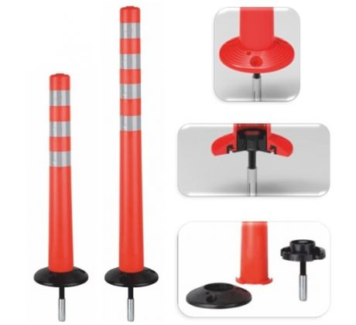

 | příloha 1b (plastový sloupek pružný v.900mm)
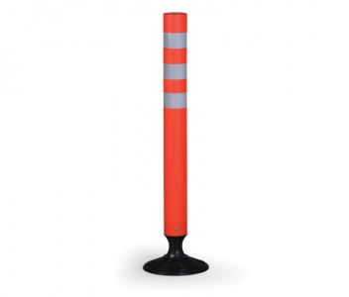

 | příloha 2 (FeZn sloupek 70/2 v.1150mm + červenobílý reflexní polep + lepené víčko
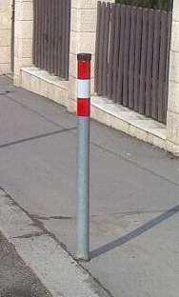

 | příloha 3 (Z12 -zpomalovací polštář MP5 žlutý 20km/h)
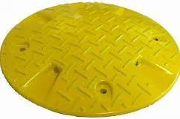

 | příloha 4 (Z12- zpomalovací práh MP3-MP6, KMP3-KMP6)
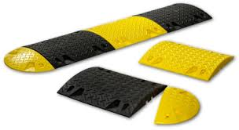

 | příloha 5 (Z12 - MP59)
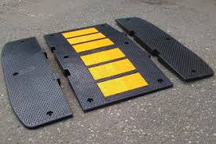

 | viz příloha 6 (Z12 - MPSP65)
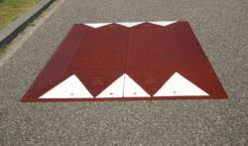

 | příloha 7 (Citybloky)
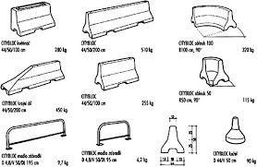

 | příloha 8 (autoredardér BOCH)
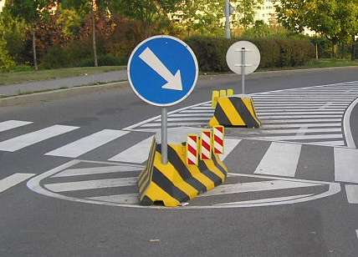

 | příloha 9 (deltabloc)
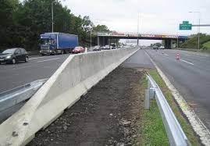

 | příloha 10 (parkovací sloupek pevný)

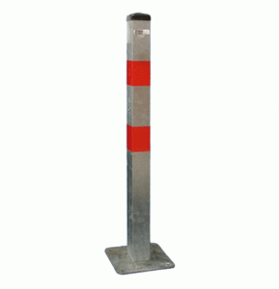

 | příloha 11 (parkovací sloupek sklopný,uzamykatelný)
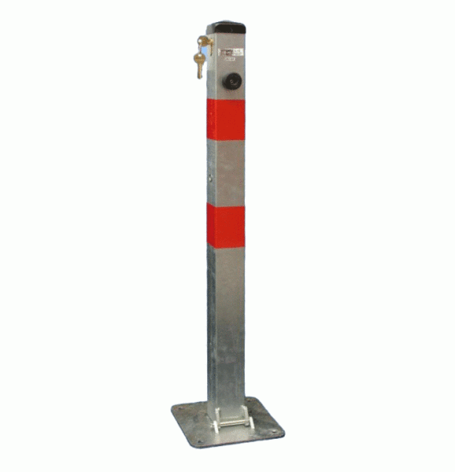

 | příloha 12 (parkovací sloupek pevný - motýlek)
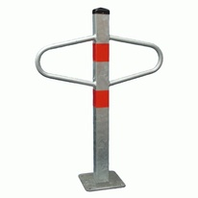

 | příloha 13 (parkovací sloupek sklopný, uzamykatelný-motýlek)
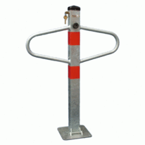

 | příloha 14 (parkovací zábrana U-60, U80, uzamykatelná)
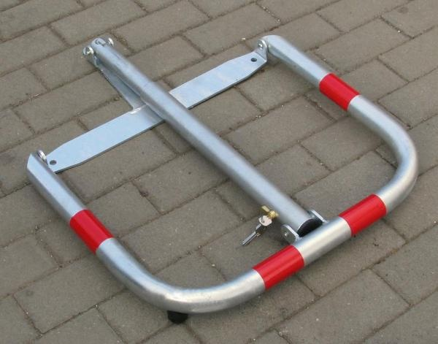

 | příloha 15a obrubník plastový (tzv. "Lego") bílý/červený
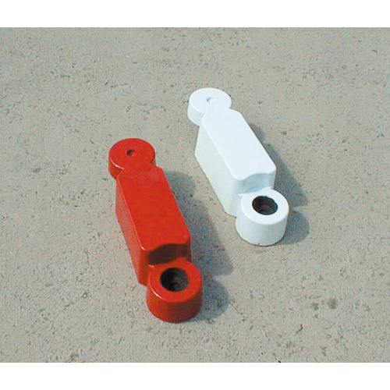

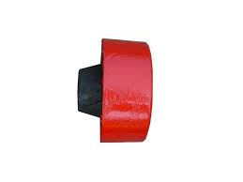
 | příloha 15b obrubník plastový (tzv. "Lego") bílý/červený, plastová koncovka samec

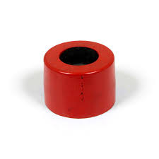
 | příloha 15c obrubník plastový (tzv. "Lego") bílý/červený, plastová koncovka samice

 | příloha 16 plastový parkovací doraz Carstop
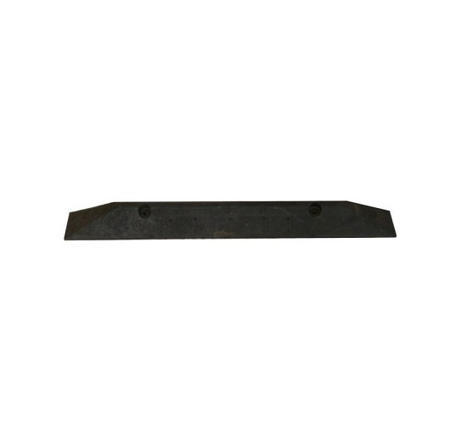

 | příloha 17a vodící desky
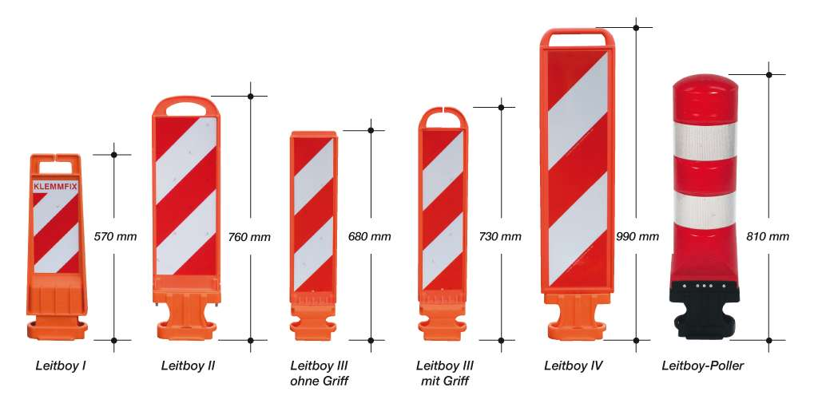

 | příloha 17b samostatný podélný podstavec pro vodící desky
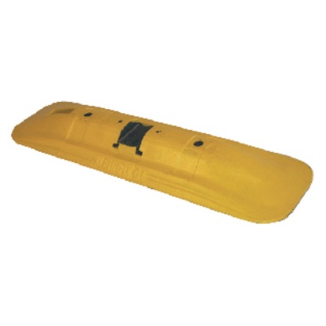

 | příloha 17c podstavec pro vodící desky Leitboy

 | příloha 17d podstavec pro vodící desky Leitboy mini
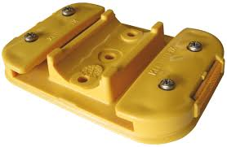

 | příloha 17e podélný vodící práh (typ Klemmfix) průběžný díl, žlutý
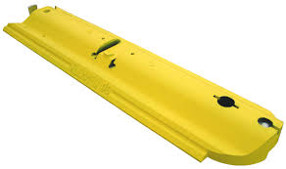

 | příloha 17f podélný vodící práh (typ Klemmfix) koncový díl, žlutý
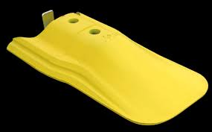

 | příloha 18a plastový maják 1250mm
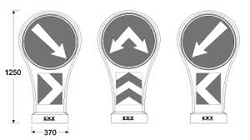

 | příloha 18a plastový maják 915mm
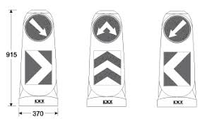

 | příloha 19 oplocenka
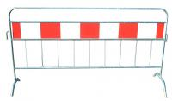

 | příloha 20 mobilní plastová stěna
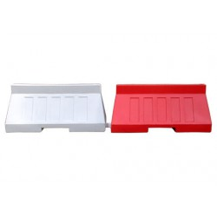

 | příloha 21 skleněné tygří oko
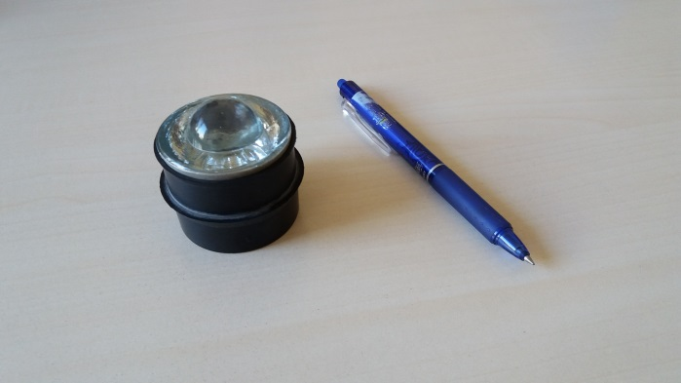

 | příloha 22 FeZn trubka konzole na stěnu
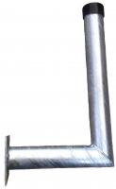

 | příloha 23 FeZn trubka ohnutá nebo svařovaná

